FORMATO GQ-016
PROPUESTA DE MEJORA | PROPUESTA DE MEJORA O INNOVACIÓN |  |  |  | REGISTRO
 |  |  |  |  | COPIA CONTROLADA
 |  |  |  |  | COD GQ-016-R | VERSION 0,5
 |  |  |  |  | FECHA 18-mar-21 | PAGINA 1 DE 1

Nombre de la propuesta: | Crear Matriz De Escalamiento Para Soporte En Horas Antes De Las 08:00 Am Y Despues De Las 06:00 Pm
Nombre de la persona o equipo que genera la PM: | JAIME ANDRES ALZATE SUAZA

SITUACIÓN INICIAL |  |  | SITUACIÓN FINAL
se realiza reporte inicial |  |  | no se recibe respuesta, respondieron a las 05:17 pm

FOTO O DIBUJO INICIAL |  |  | FOTO O DIBUJO FINAL
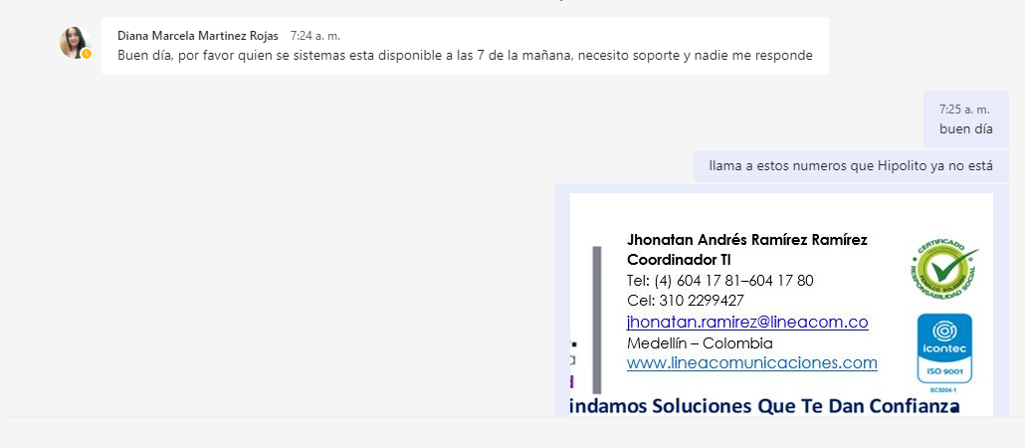 |  |  | 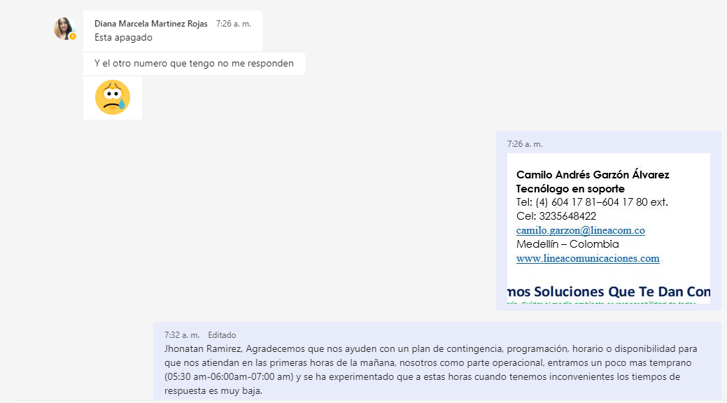 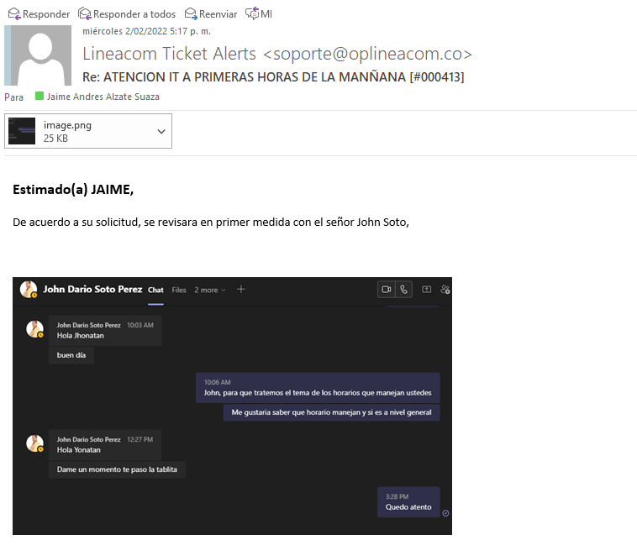

Objetivo: | Mejorar los tiempos de respuesta del Área de TI en estas horas relacionadas.
Alcance: | Soporte en las primeras horas de la mañana 06:00 am a 08:00 am y después del termino del turno 06:00 pm
Requerimientos:

Elaborado por: Coordinadora Sistemas Integrados de Gestión Natalia Lopez Marin |  | Revisado por: Dirección de I+D Marlon Alberto Henandez Arboleda |  | Aprobado por: Director de procesos Walter Jimenez

